COST. VARIABLE
PRECIOS MATERIA PRIMA
MATERIA PRIMA | QQ/DOCENA | PRECIO ($)/ doc | TOTAL MENS | TOTAL ANUAL
Camisetas
Cuello redondo | 46 | 35 | $ 1,620.90 | $ 19,450.84
Cuello en V | 19 | 35 | $ 682.49 | $ 8,189.83
Playeras | 17 | 32 | $ 545.99 | $ 6,551.86
Polo | 18 | 60 | $ 1,096.85 | $ 13,162.22
Fundas Biodegradables | 102 | 15 | $ 1,530.00 | $ 18,360.00
Materiales |  |  | $ 2,550.00 | $ 30,600.00
 |  | TOTAL | $ 8,026.23 | $ 96,314.75

Descripcion de Materiales
Materiales | Cantidad | Prec. Unit | Valor
Papel transfer (Paq. 50 unids) | 7 | $ 28.00 | $ 196.00
Racleta (unidad) | 5 | $ 5.00 | $ 25.00
Malla (metro) | 76 | $ 18.00 | $ 1,368.00
Marco Bastidor(unidad) | 910 | $ 0.50 | $ 455.00
Pinturas textil (kilo) | 100 | $ 5.00 | $ 500.00
Papel Bond(resmark ) | 2 | $ 3.00 | $ 6.00
TOTAL: |  |  | $ 2,550.00

Costo variable de cada camiseta serigrafiada

MATERIA PRIMA | CANTIDAD | PRECIO UNT.($) | COSTO ($) |  | MATERIA PRIMA | CANTIDAD | PRECIO UNT.($) | COSTO ($) | MATERIA PRIMA | CANTIDAD | PRECIO UNT.($) | COSTO ($) | MATERIA PRIMA | CANTIDAD | PRECIO UNT.($) | COSTO ($)
Camiseta cuello redondo | 1 | 2.92 | 2.92 |  | Camiseta cuello en V | 1 | 2.92 | 2.92 | Camiseta playera | 1 | 2.67 | 2.67 | Camiseta polo | 1 | 5.00 | 5.00
Pintura Textil (gramos) | 15 | 0.03 | 0.38 |  | Pintura Textil (gramos) | 15 | 0.03 | 0.38 | Pintura Textil (gramos) | 15 | 0.03 | 0.38 | Pintura Textil (gramos) | 15 | 0.03 | 0.38
Malla (25*30 cm) | 1 | 1.50 | 1.50 |  | Malla (25*30 cm) | 1 | 1.50 | 1.50 | Malla (25*30 cm) | 1 | 1.50 | 1.50 | Malla (25*30 cm) | 1 | 1.50 | 1.50
Marco Bastidor | 1 | 0.50 | 0.50 |  | Marco Bastidor | 1 | 0.50 | 0.50 | Marco Bastidor | 1 | 0.50 | 0.50 | Marco Bastidor | 1 | 0.50 | 0.50
Papel Bond (hoja) | 1 | 0.03 | 0.03 |  | Papel Bond (hoja) | 1 | 0.03 | 0.03 | Papel Bond (hoja) | 1 | 0.03 | 0.03 | Papel Bond (hoja) | 1 | 0.03 | 0.03
COSTO TOTAL DE CADA CAMISETA SIN FUNDA ($) |  |  | 5.32 |  | COSTO TOTAL DE CADA CAMISETA SIN FUNDA ($) |  |  | 5.32 | COSTO TOTAL DE CADA CAMISETA SIN FUNDA ($) |  |  | 5.07 | COSTO TOTAL DE CADA CAMISETA SIN FUNDA ($) |  |  | 7.41
FUNDAS BIODEGRADABLE |  |  | 0.10 |  | FUNDAS BIODEGRADABLE |  |  | 0.10 | FUNDAS BIODEGRADABLE |  |  | 0.10 | FUNDAS BIODEGRADABLE |  |  | 0.10
COSTO TOTAL DE LA CAMISETA |  |  | 5.42 |  | COSTO TOTAL DE LA CAMISETA |  |  | 5.42 | COSTO TOTAL DE LA CAMISETA |  |  | 5.17 | COSTO TOTAL DE LA CAMISETA |  |  | 7.51

Costo variable de cada camiseta estampada

MATERIA PRIMA | CANTIDAD | PRECIO UNT.($) | COSTO ($) |  | MATERIA PRIMA | CANTIDAD | PRECIO UNT.($) | COSTO ($) | MATERIA PRIMA | CANTIDAD | PRECIO UNT.($) | COSTO ($) | MATERIA PRIMA | CANTIDAD | PRECIO UNT.($) | COSTO ($)
Camiseta | 1 | 2.92 | 2.92 |  | Camiseta | 1 | 2.92 | 2.92 | Camiseta | 1 | 2.67 | 2.67 | Camiseta | 1 | 5.00 | 5.00
Papel Transfer(hoja) | 1 | 0.56 | 0.56 |  | Papel Transfer(hoja) | 1 | 0.56 | 0.56 | Papel Transfer(hoja) | 1 | 0.56 | 0.56 | Papel Transfer(hoja) | 1 | 0.56 | 0.56
COSTO TOTAL DE CADA CAMISETA SIN FUNDA ($) |  |  | 3.48 |  | COSTO TOTAL DE CADA CAMISETA SIN FUNDA ($) |  |  | 3.48 | COSTO TOTAL DE CADA CAMISETA SIN FUNDA ($) |  |  | 3.23 | COSTO TOTAL DE CADA CAMISETA SIN FUNDA ($) |  |  | 5.56
FUNDAS BIODEGRADABLE |  |  | 0.10 |  | FUNDAS BIODEGRADABLE |  |  | 0.10 | FUNDAS BIODEGRADABLE |  |  | 0.10 | FUNDAS BIODEGRADABLE |  |  | 0.10
COSTO TOTAL DE LA CAMISETA |  |  | 3.58 |  | COSTO TOTAL DE LA CAMISETA |  |  | 3.58 | COSTO TOTAL DE LA CAMISETA |  |  | 3.33 | COSTO TOTAL DE LA CAMISETA |  |  | 5.66

SERIGRAFIADAS |  |  |  |  |  |  |  |  | CAMISETAS SERIGRAFIADAS
Tabla Punto de Equilibrio REDONDO |  |  |  |  | Tabla Punto de Equilibrio CUELLO V |  |  |  | Tabla Punto de Equilibrio PLAYERA |  |  |  | Tabla Punto de Equilibrio POLO
Costos Fijos | $ 21,077.92 |  |  |  | Costos Fijos | $ 8,874.91 |  |  | Costos Fijos | $ 7,765.55 |  |  | Costos Fijos | $ 9,076.62
Precio ($) | $ 13.00 |  |  |  | Precio ($) | $ 13.00 |  |  | Precio ($) | $ 10.00 |  |  | Precio ($) | $ 15.00
Costos Variables Unit. | $ 5.42 |  |  |  | Costos Variables Unit. | $ 5.42 |  |  | Costos Variables Unit. | $ 5.17 |  |  | Costos Variables Unit. | $ 7.51
Q* (mensual) | 232 |  |  |  | Q* | 98 |  |  | Q* | 134 |  |  | Q* | 101

ESTAMPADAS |  |  |  |  |  |  |  |  | CAMISETAS ESTAMPADAS
Tabla Punto de Equilibrio REDONDO |  |  |  |  | Tabla Punto de Equilibrio CUELLO V |  |  |  | Tabla Punto de Equilibrio PLAYERA |  |  |  | Tabla Punto de Equilibrio POLO
Costos Fijos | $ 7,664.70 |  |  |  | Costos Fijos | $ 3,227.24 |  |  | Costos Fijos | $ 2,588.52 |  |  | Costos Fijos | $ 3,025.54
Precio ($) | $ 13.00 |  |  |  | Precio ($) | $ 13.00 |  |  | Precio ($) | $ 10.00 |  |  | Precio ($) | $ 15.00
Costos Variables Unit. | $ 3.58 |  |  |  | Costos Variables Unit. | $ 3.58 |  |  | Costos Variables Unit. | $ 3.33 |  |  | Costos Variables Unit. | $ 5.66
Q* | 68 |  |  |  | Q* | 29 |  |  | Q* | 32 |  |  | Q* | 27

Q* PROM MENSUAL APROX | 720
Q* PROM DIARIA APROX | 36

TOTAL COSTOS FIJOS | $ 63,301.00

CAMISETAS | VENTAS Q | % | C.F. UNIT
SERIGRAFIADAS
CUELLO REDONDO | 4585 | 33% | $ 21,077.92
CUELLO EN V | 1930 | 14% | $ 8,874.91
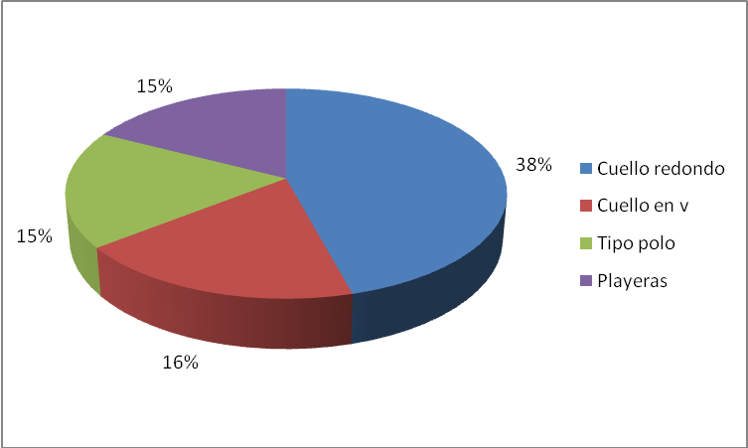
PLAYERAS | 1689 | 12% | $ 7,765.55
POLO | 1974 | 14% | $ 9,076.62
ESTAMPADAS
CUELLO REDONDO | 1667 | 12% | $ 7,664.70
CUELLO EN V | 702 | 5% | $ 3,227.24
PLAYERAS | 563 | 4% | $ 2,588.52
POLO | 658 | 5% | $ 3,025.54
VENTAS TOTALES Q | 13769

DEMANDA
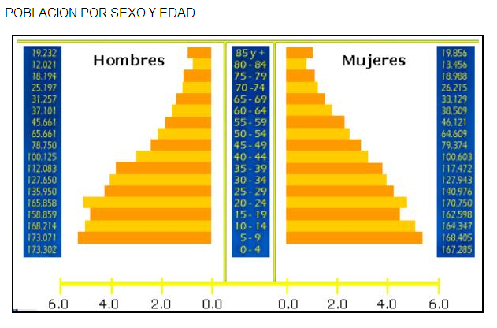

RANGO | HOMBRE | MUJER | %
85 + | 19232 | 19856 | 1.18%
80 - 84 | 12021 | 13456 | 0.77%
75 - 79 | 18194 | 18988 | 1.12%
70 - 74 | 25197 | 26215 | 1.55%
65 - 69 | 31257 | 33129 | 1.95%
60 - 64 | 37101 | 38509 | 2.29%
55 - 59 | 45661 | 46121 | 2.77%
50 - 54 | 65661 | 64609 | 3.94%
45 - 49 | 78750 | 79374 | 4.78%
40 - 44 | 100125 | 100603 | 6.07%
35 - 39 | 112083 | 117472 | 6.94%
30 - 34 | 127650 | 127943 | 7.72%
25 - 29 | 135950 | 140976 | 8.37%
20 - 24 | 165858 | 170750 | 10.17%
15 - 19 | 158859 | 162598 | 9.72% | 48.99%
 | 168214 | 164347 | 10.05%
 | 173071 | 168405 | 10.32%
0 - 4 | 173302 | 167285 | 10.29%
 | 1648186 | 1660636 | 3308822

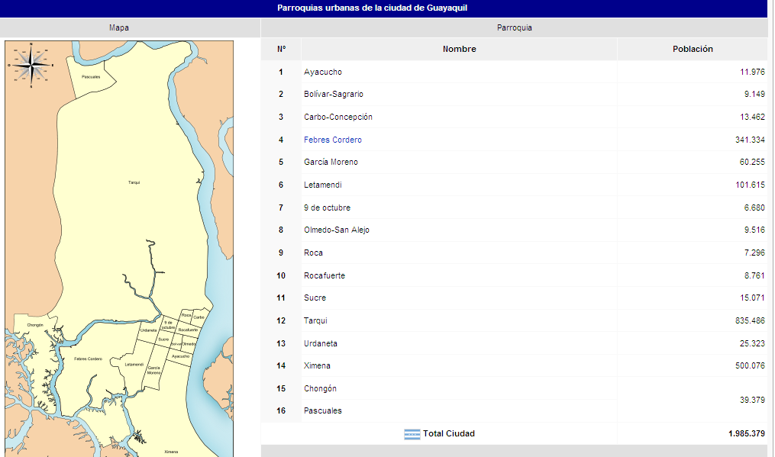
 | Poblacion Urbana | 1985379 | 60%
 | Poblacion Tarqui | 835486 | 25%
 | Captacion Poblacion |  | 693453 | 83%
 | Poblacion Socioeconomica |  | 462302 | 67%
 | Poblacion por Edad |  | 226464 | 48.99%
 | Poblacion Objetivo |  | 5662 | 2.50%

